Solicitud gráfica
 | Área: | Matemáticas |  |  | Fecha:
 | Grado: | 11
 | Título del tema: | Números Reales |  |  | ¿Cuaderno de estudio o recurso? | Recurso
 | Editor: | Cristhian Bello |  |  | Motor del recurso | M5A

 | Código guión o recurso: | MA_11_02_REC170 | ← Para determinar este código, visite la hoja de Ayuda
 |  |  |  |  | ESPECIFICACIÓN DE ARCHIVOS A ENTREGAR
Núm. | Archivo Shutterstock o ruta en web | Imagen para: | Tipo | Formato | Nombre imagen SMALL | Tamaño imagen SMALL | Nombre imagen ZOOM | Tamaño imagen ZOOM | Descripción | Observaciones
IMG01 | Ver observaciones | Recurso M5A | Ilustración | Horizontal | MA_11_02_REC170_IMG01n.png | 286 x 286 px | MA_11_02_REC170_IMG01a.png |  | 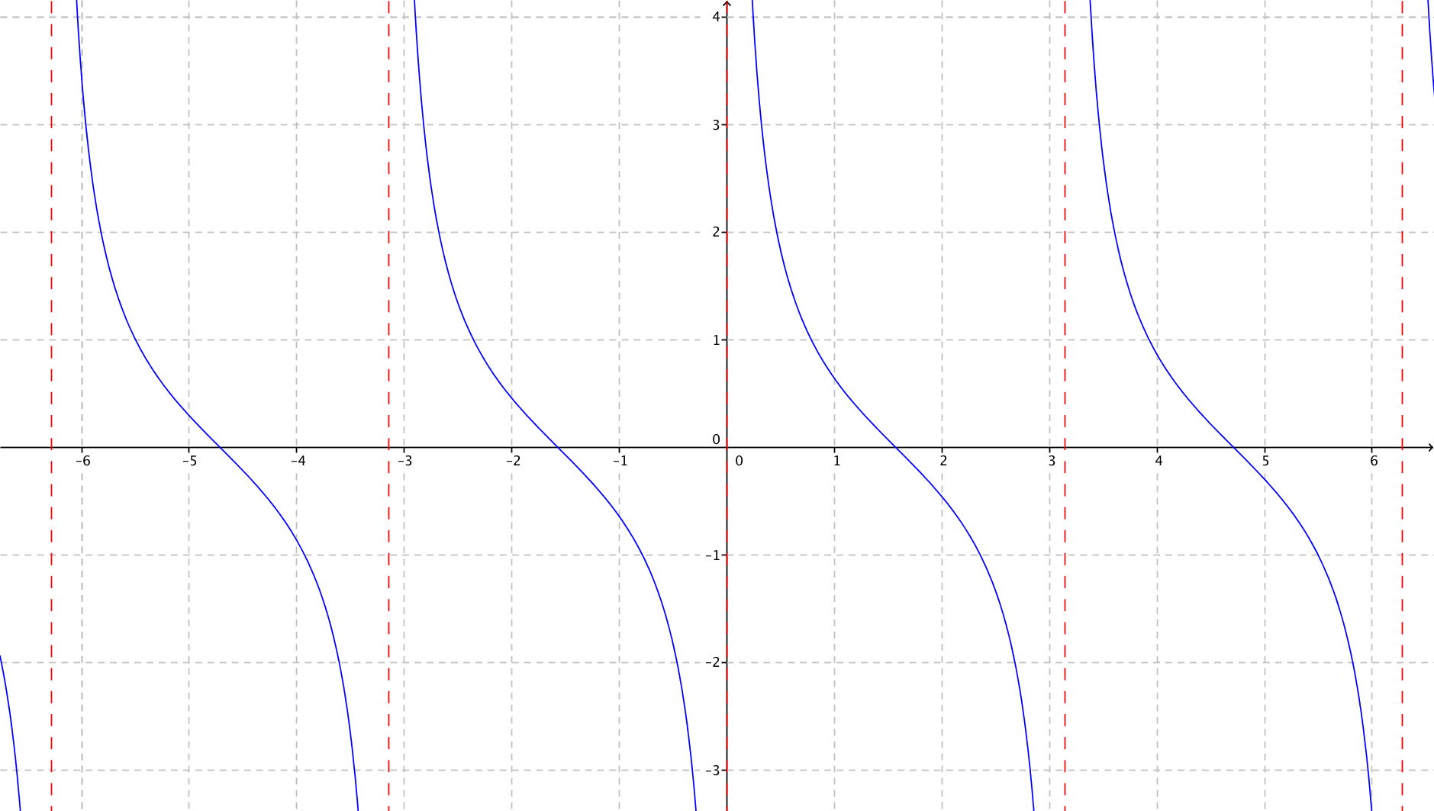 | Grafica de la funcion cotangente de x, que en el eje X, los valores no vayan de 1 en1, sino que sean pi/2, pi, 3pi/2 y 2pi, tanto en la parte positiva como en el lado negativo -pi/2, -pi, -3pi/2 y -2p, señalar la asintotas
IMG02 | Ver observaciones | Recurso M5A | Ilustración | Horizontal | MA_11_02_REC170_IMG02n.png | 286 x 286 px | MA_11_02_REC170_IMG02a.png |  |  | Grafica de la funcion cotangente de x, que en el eje X, los valores no vayan de 1 en1, sino que sean pi/2, pi, 3pi/2 y 2pi, tanto en la parte positiva como en el lado negativo -pi/2, -pi, -3pi/2 y -2p, señalar la asintotas, es la misma imagen 1
IMG03 | Ver observaciones | Recurso M5A | Ilustración | Horizontal | MA_11_02_REC170_IMG03n.png | 286 x 286 px | MA_11_02_REC170_IMG03a.png |  | La misma IMG01
IMG04 | Ver observaciones | Recurso M5A | Ilustración | Horizontal | MA_11_02_REC170_IMG04n.png | 286 x 286 px | MA_11_02_REC170_IMG04a.png |  | 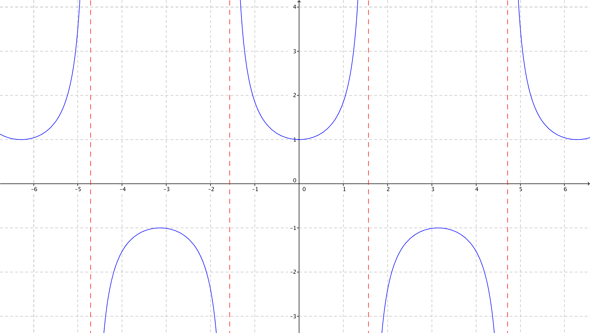 | Grafica de la funcion secante de x, que en el eje X, los valores no vayan de 1 en1, sino que sean pi/2, pi, 3pi/2 y 2pi, tanto en la parte positiva como en el lado negativo -pi/2, -pi, -3pi/2 y -2p, señalar la asintotas
IMG05 | Ver observaciones | Recurso M5A | Ilustración | Horizontal | MA_11_02_REC170_IMG05n.png | 286 x 286 px | MA_11_02_REC170_IMG05a.png |  | La misma IMG04, grafica de f(x)=sec(x)
IMG06 | Ver observaciones | Recurso M5A | Ilustración | Horizontal | MA_11_02_REC170_IMG06n.png | 286 x 286 px | MA_11_02_REC170_IMG06a.png |  | La misma IMG04, grafica de f(x)=sec(x)
IMG07 | Ver observaciones | Recurso M5A | Ilustración | Horizontal | MA_11_02_REC170_IMG07n.png | 286 x 286 px | MA_11_02_REC170_IMG07a.png |  | 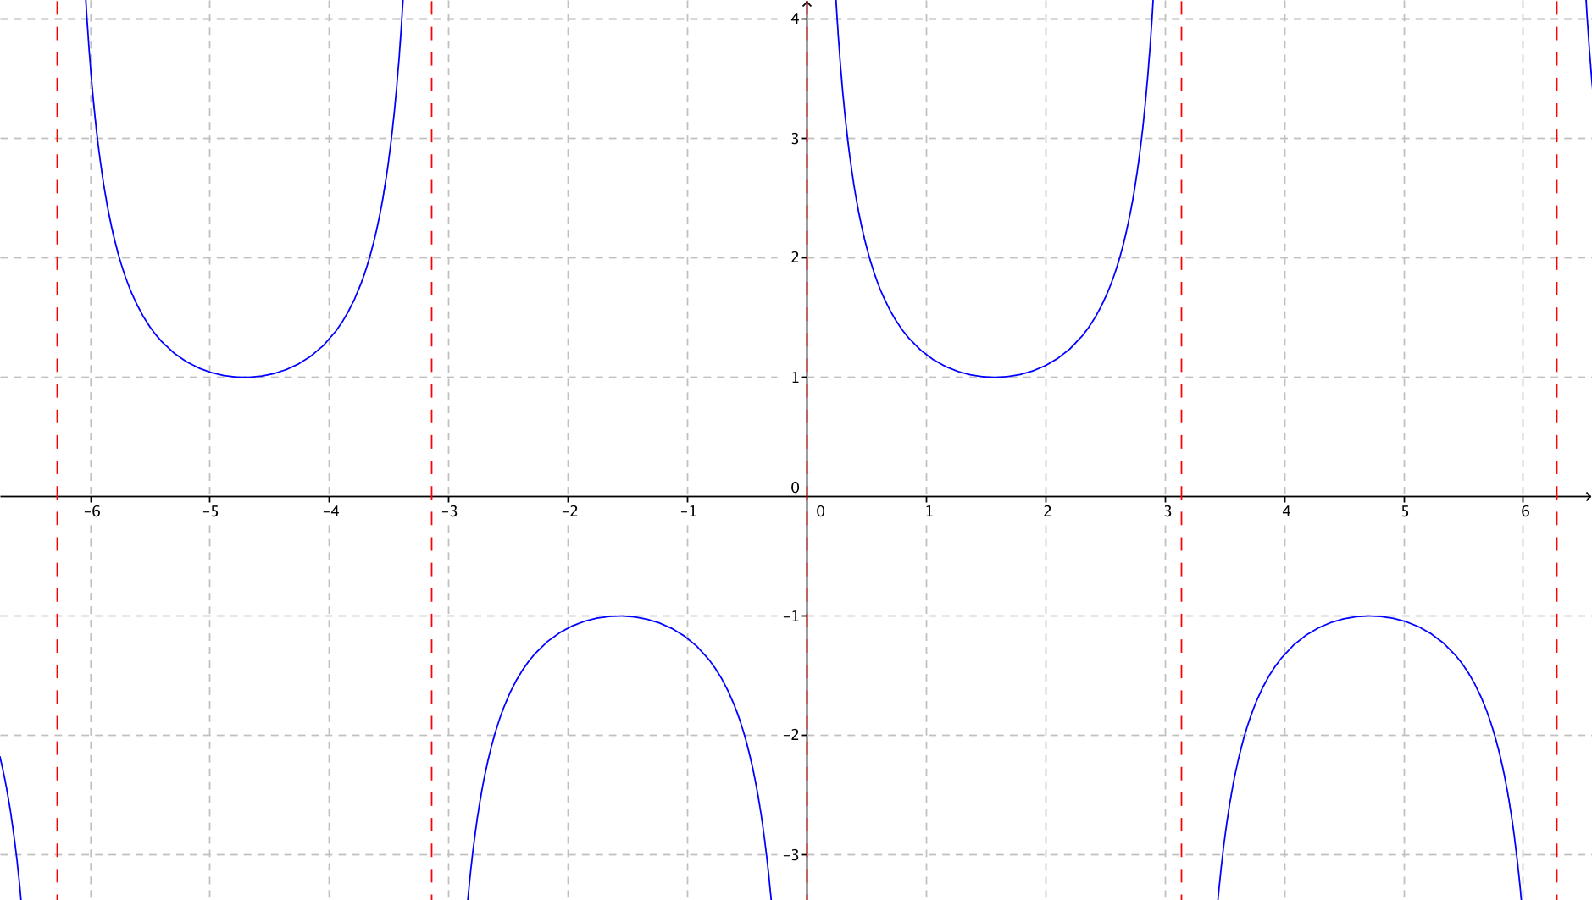 | Grafica de la funcion cosecante de x, que en el eje X, los valores no vayan de 1 en1, sino que sean pi/2, pi, 3pi/2 y 2pi, tanto en la parte positiva como en el lado negativo -pi/2, -pi, -3pi/2 y -2p, señalar la asintotas OJO:CAMBIAR ETIQUETA
IMG08 | Ver observaciones | Recurso M5A | Ilustración | Horizontal | MA_11_02_REC170_IMG08n.png | 286 x 286 px | MA_11_02_REC170_IMG08a.png |  | La misma IMG07, grafica de f(x)=csc(x) | CAMBIAR ETIQUETA
IMG09 | Ver observaciones | Recurso M5A | Ilustración | Horizontal | MA_11_02_REC170_IMG09n.png | 286 x 286 px | MA_11_02_REC170_IMG09a.png |  | La misma IMG07, grafica de f(x)=csc(x) | CAMBIAR ETIQUETA

